关系图
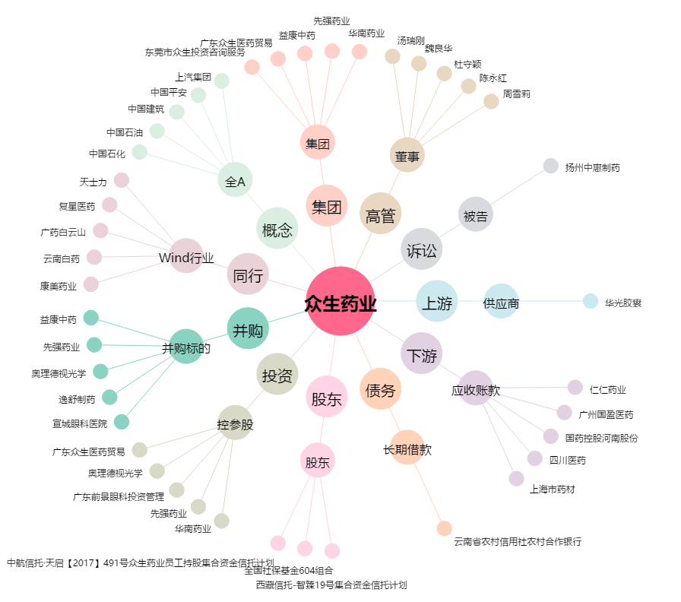
众生药业[002317.SZ] - 关系概览图

